01 DISP
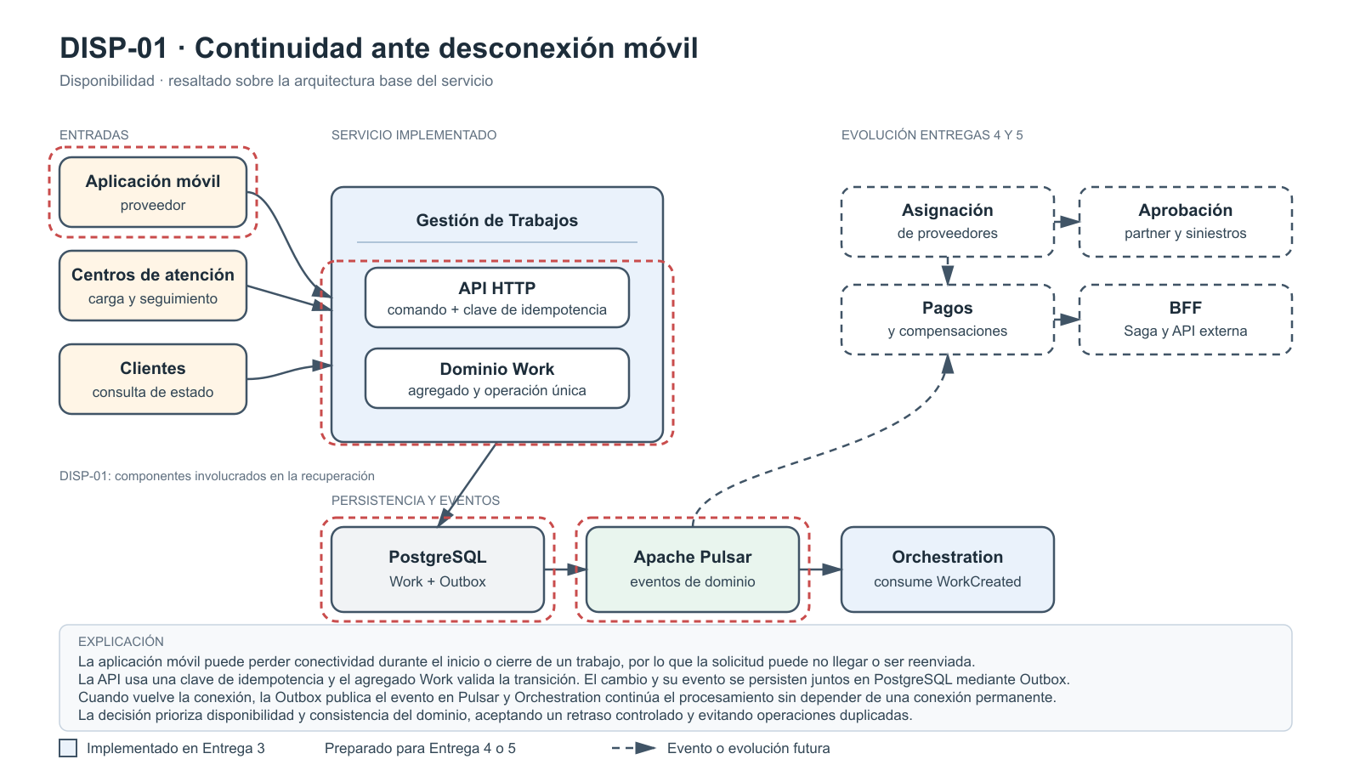
Continuidad ante desconexión móvil
Escenario # | DISP-01: Continuidad ante desconexión móvil
Fuente | Aplicación móvil del proveedor que reporta el inicio o cierre de un trabajo.
Estímulo | Se pierde la conectividad de red mientras el proveedor registra el inicio o cierre. La aplicación puede reenviar la misma operación al recuperar la conexión.
Ambiente | Producción, con proveedores utilizando redes móviles inestables, zonas de baja cobertura o cambios entre redes Wi-Fi y móviles.
Artefacto | API de Gestión de Trabajos, agregado Work, PostgreSQL, tabla Outbox, eventos de dominio y consumidor de operaciones pendientes.
Respuesta | El sistema persiste la operación, la procesa al recuperar la conexión y reconoce la clave de idempotencia para evitar duplicar el inicio o cierre.
Medida de la respuesta | 0 operaciones duplicadas. Al menos 99,9% de operaciones pendientes procesadas tras la reconexión. Evento publicado o disponible para reintento en menos de 30 segundos.
Decisiones Arquitecturales | Punto de sensibilidad | Tradeoff | Riesgo
Arquitectura hexagonal; idempotencia con clave única por operación; Outbox transaccional; eventos de dominio asíncronos; reintentos con backoff; agregado Work con estados válidos. | Generación y retención de la clave de idempotencia, atomicidad de PostgreSQL y capacidad de reprocesamiento de la Outbox. | Aumenta el almacenamiento temporal y la complejidad del seguimiento. Se acepta retraso para evitar duplicidades y conservar la disponibilidad. | Reenvíos con claves diferentes pueden duplicar operaciones. Se mitiga con restricciones únicas, correlación, expiración controlada y métricas de backlog.
Justificación | La operación ocurre en campo, donde la conectividad no está garantizada. Persistir el cambio y entregar el evento después separa la aceptación del trabajo de la comunicación posterior, protegiendo la disponibilidad sin duplicar el trabajo.

Diagrama de arquitectura

02 DISP
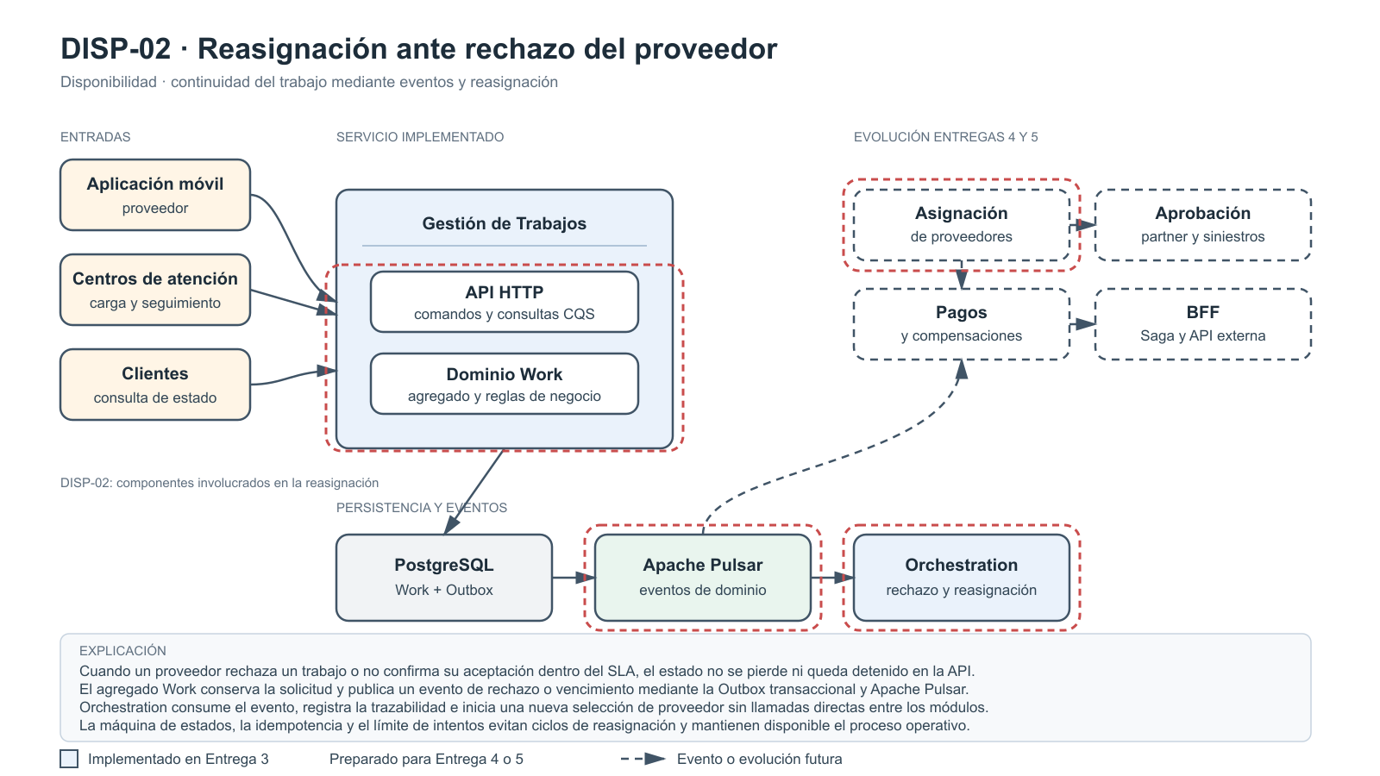
Reasignación ante rechazo del proveedor
Escenario # | DISP-02: Reasignación ante rechazo del proveedor
Fuente | Proveedor asignado al trabajo.
Estímulo | El proveedor rechaza el trabajo o no confirma su aceptación dentro del tiempo establecido.
Ambiente | Producción, con una solicitud activa que debe atenderse dentro del SLA de Hogar de los Alpes.
Artefacto | Módulo de Gestión de Trabajos, módulo de Asignación de Proveedores, catálogo de proveedores y bus de eventos de dominio.
Respuesta | El sistema conserva el trabajo activo, registra el rechazo o vencimiento y publica un evento para buscar otro proveedor elegible. La solicitud no se pierde ni queda bloqueada.
Medida de la respuesta | 100% de rechazos y vencimientos trazables. Nueva asignación iniciada en menos de 60 segundos, conservando el identificador y la trazabilidad del trabajo.
Decisiones Arquitecturales | Punto de sensibilidad | Tradeoff | Riesgo
Contextos separados de Gestión de Trabajos y Asignación; eventos ProviderAssignmentRejected y AssignmentExpired; máquina de estados; reintentos y reasignación; eventos idempotentes; historial de asignaciones. | Tiempo límite de confirmación, calidad del catálogo de elegibles, regla de selección y deduplicación de eventos de rechazo. | La reasignación mejora la disponibilidad, pero puede aumentar el tiempo de atención, el costo operativo y la complejidad del flujo. | Ciclos de reasignación o asignaciones simultáneas. Se mitiga con máximo de intentos, control de concurrencia y escalamiento manual.
Justificación | Un rechazo no debe detener el servicio ni depender de una intervención manual. Separar asignación y gestión permite reaccionar mediante eventos y continuar el proceso sin acoplamiento directo.

Diagrama de arquitectura

03 DISP
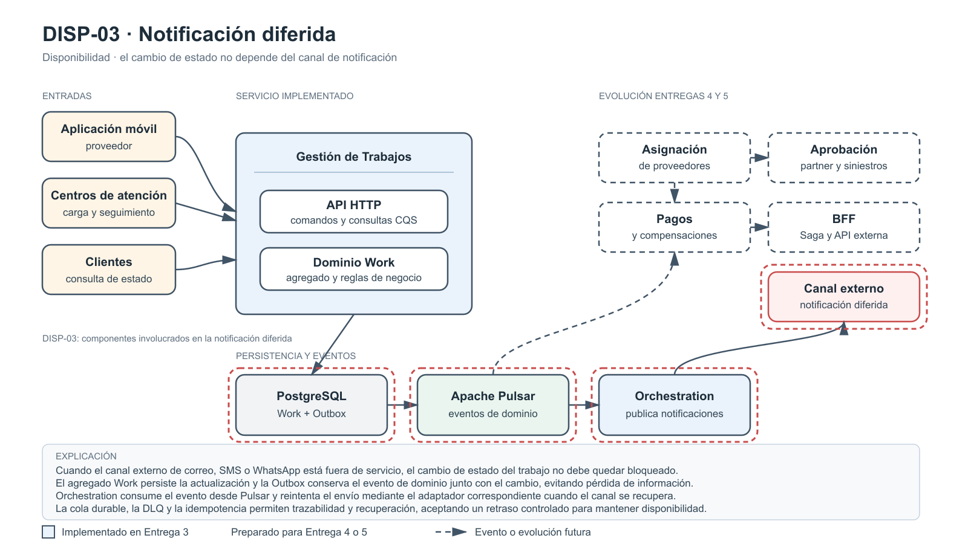
Notificación diferida
Escenario # | DISP-03: Notificación diferida
Fuente | Servicio externo de notificaciones: correo, SMS o WhatsApp.
Estímulo | El servicio de notificaciones deja de estar disponible justo después de cambiar el estado de un trabajo.
Ambiente | Producción con operación parcialmente degradada y trabajos que continúan cambiando de estado.
Artefacto | Módulo de Gestión de Trabajos, evento WorkStatusChanged, publicador, cola durable y adaptadores de notificación.
Respuesta | El cambio de estado se persiste independientemente del canal. El evento queda almacenado para reintento y la notificación se entrega al recuperar el servicio.
Medida de la respuesta | 0 cambios de estado perdidos. 99% de notificaciones pendientes entregadas en menos de 10 minutos tras la recuperación. 100% de fallos trazables.
Decisiones Arquitecturales | Punto de sensibilidad | Tradeoff | Riesgo
Eventos de dominio asíncronos; separación entre cambio de estado y notificación; cola durable; retry con backoff; DLQ; adaptadores por canal; evento versionado. | Durabilidad de la cola, política de reintentos, orden de cambios y capacidad del proveedor externo al recuperarse. | El usuario puede recibir una notificación con retraso y el sistema mantiene eventos pendientes. A cambio, la operación principal no queda bloqueada. | Notificaciones obsoletas o duplicadas. Se mitiga con versión de estado, claves de idempotencia y coalescencia del estado más reciente.
Justificación | Enviar una notificación no debe determinar si se registra un cambio de negocio. Los eventos desacoplan el flujo principal del proveedor de mensajería y permiten recuperar las comunicaciones posteriormente.

Diagrama de arquitectura

04 ESC
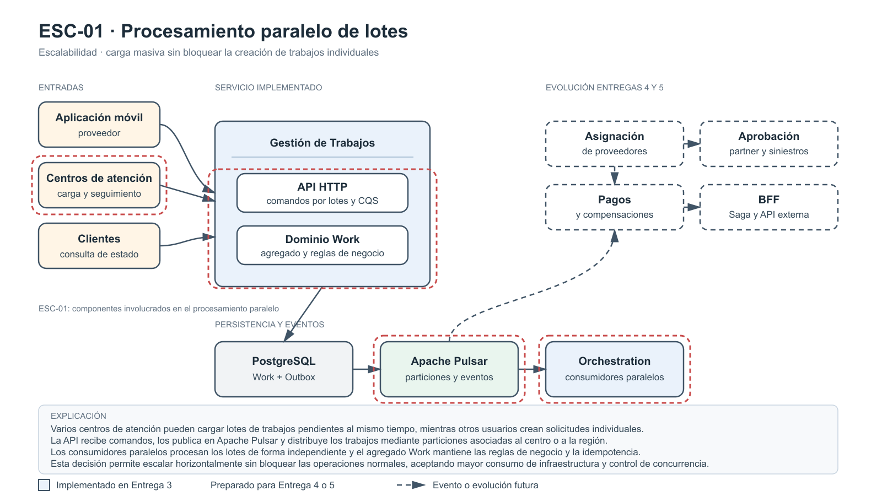
Procesamiento paralelo de lotes
Escenario # | ESC-01: Procesamiento paralelo de lotes
Fuente | Centros de atención de Hogar de los Alpes.
Estímulo | Varios centros cargan simultáneamente lotes de trabajos pendientes para procesarlos y asignarlos.
Ambiente | Producción durante una jornada de alta demanda, con usuarios creando trabajos individuales al mismo tiempo.
Artefacto | API de comandos, módulo de Gestión de Trabajos, broker de eventos, consumidores y PostgreSQL.
Respuesta | El sistema recibe los lotes, los divide y los distribuye entre consumidores. La carga masiva no bloquea la creación ni consulta de trabajos individuales.
Medida de la respuesta | Procesar 10 lotes concurrentes manteniendo p95 de creación menor a 2 segundos y al menos 99,9% de trabajos procesados correctamente.
Decisiones Arquitecturales | Punto de sensibilidad | Tradeoff | Riesgo
Comandos asíncronos; particionamiento por centro o región; consumer groups; consumidores stateless escalables; CQS; procesamiento idempotente. | Cantidad de particiones, tamaño máximo del lote, número de consumidores y capacidad de escritura de PostgreSQL. | El paralelismo reduce la espera, pero aumenta el consumo de infraestructura y dificulta el orden global de procesamiento. | Partición saturada o conflictos de escritura. Se mitiga con claves balanceadas, idempotencia y control de concurrencia.
Justificación | Los centros pueden generar grandes volúmenes en periodos cortos. Distribuir la carga mediante eventos y consumidores permite escalar horizontalmente sin bloquear las operaciones normales.

Diagrama de arquitectura

05 ESC
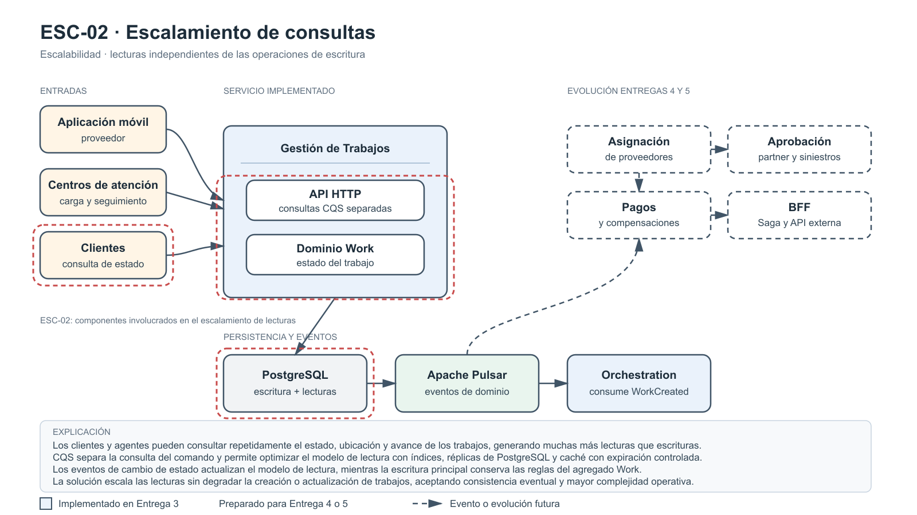
Escalamiento de consultas
Escenario # | ESC-02: Escalamiento de consultas
Fuente | Clientes y agentes de atención.
Estímulo | Aumenta significativamente la cantidad de consultas para conocer estado, ubicación y avance de trabajos activos.
Ambiente | Producción con una proporción de diez consultas de lectura por cada operación de escritura.
Artefacto | API de consulta, módulo de consultas, modelo de lectura, réplicas de PostgreSQL y caché.
Respuesta | El aumento de consultas se atiende sin afectar la creación, actualización ni asignación. Las lecturas escalan independientemente de las escrituras.
Medida de la respuesta | Mantener p95 de consultas menor a 300 milisegundos con diez veces más lecturas que escrituras, menos de 0,1% de errores y máximo 10% de aumento en la latencia de escritura.
Decisiones Arquitecturales | Punto de sensibilidad | Tradeoff | Riesgo
CQS; modelo de lectura optimizado; réplicas de lectura; caché con expiración; eventos para actualizar lecturas; API de consulta independiente. | Frescura de réplicas y caché, política de invalidación, tiempo de replicación e índices del modelo de lectura. | Se obtiene capacidad de lectura, pero se acepta consistencia eventual y mayor complejidad operativa. | Mostrar un estado desactualizado o sobrecargar la base cuando expira la caché. Se mitiga con marca de tiempo, expiración escalonada y monitoreo.
Justificación | El seguimiento produce muchas más lecturas que escrituras. Separar ambos flujos evita que la consulta intensiva degrade las operaciones principales de negocio.

Diagrama de arquitectura

06 ESC
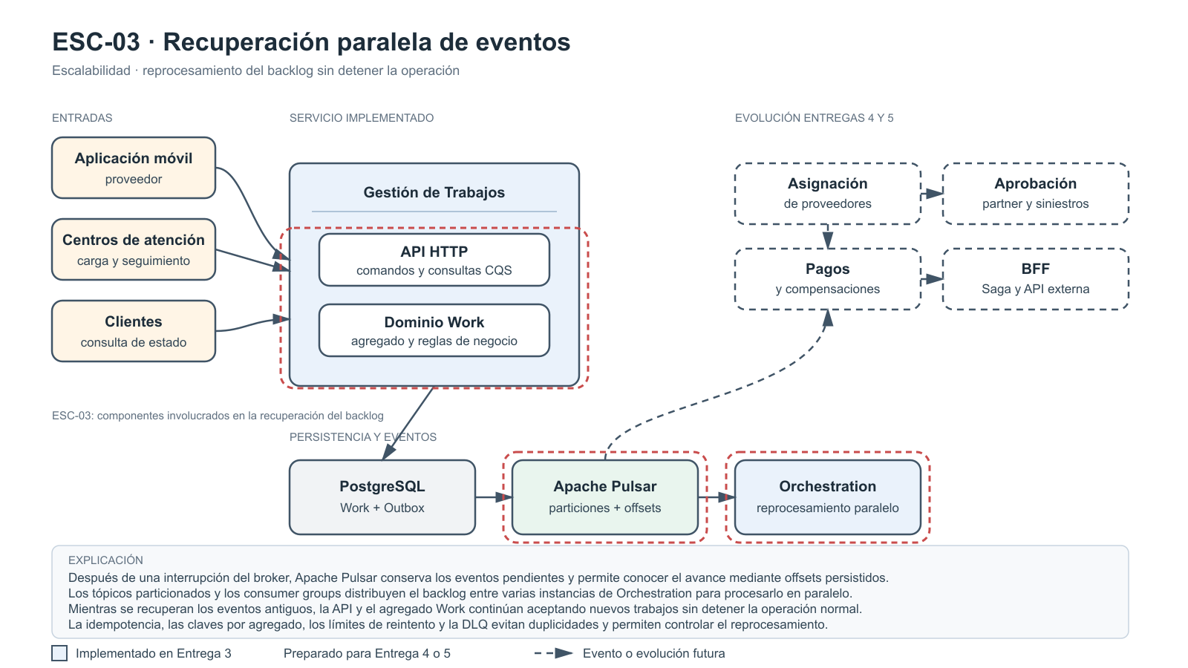
Recuperación paralela de eventos
Escenario # | ESC-03: Recuperación paralela de eventos
Fuente | Plataforma de mensajería y broker de eventos.
Estímulo | Después de una interrupción del broker, se acumula una gran cantidad de eventos pendientes que deben reprocesarse.
Ambiente | Producción durante la recuperación del broker, mientras llegan nuevos trabajos y eventos.
Artefacto | Tópicos Apache Pulsar, consumidores, grupos de consumidores, offsets y módulos reactivos.
Respuesta | El sistema recupera eventos pendientes mediante consumidores paralelos sin detener la recepción de nuevos trabajos. Los fallidos se reintentan o van a una DLQ.
Medida de la respuesta | Recuperar hasta 100.000 eventos sin interrumpir la recepción, con menos de 1% de errores y reducción continua del backlog hasta cero.
Decisiones Arquitecturales | Punto de sensibilidad | Tradeoff | Riesgo
Apache Pulsar; tópicos particionados; consumer groups; escalamiento horizontal; offsets persistidos; idempotencia; DLQ. | Cantidad de particiones, número de consumidores, tamaño de lote, capacidad de cada servicio y administración de offsets. | Se reduce el tiempo de recuperación, pero no se garantiza orden global entre particiones y aumenta la complejidad de monitoreo. | Eventos fuera de orden o tormenta de reintentos. Se mitiga con claves por agregado, versiones de estado, límites de reintentos y backpressure.
Justificación | Una interrupción temporal del broker no debe detener el negocio. Particiones y grupos de consumidores permiten recuperar el backlog horizontalmente mientras continúan las operaciones.

Diagrama de arquitectura

07 MOD
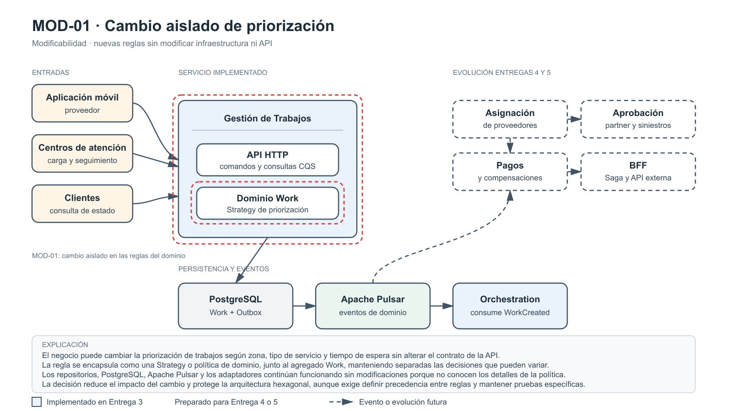
Cambio aislado de priorización
Escenario # | MOD-01: Cambio aislado de priorización
Fuente | Equipo de negocio y operaciones.
Estímulo | Cambia la regla para priorizar trabajos según zona, tipo de servicio y tiempo de espera.
Ambiente | Desarrollo y despliegue controlado en producción, sin cambiar infraestructura ni contrato de la API.
Artefacto | Motor de decisión del dominio, agregado Work, comandos y reglas de priorización.
Respuesta | La nueva regla se incorpora o reemplaza sin modificar repositorios, controladores HTTP, adaptadores de persistencia ni infraestructura.
Medida de la respuesta | Incorporar la regla en máximo 3 días-persona, modificar 0 adaptadores y mantener las pruebas existentes sin regresiones.
Decisiones Arquitecturales | Punto de sensibilidad | Tradeoff | Riesgo
Política o servicio de dominio; patrón Strategy; independencia de PostgreSQL, HTTP y Pulsar; objetos valor; pruebas de reglas parametrizadas. | Contrato de entrada, precedencia entre criterios y separación entre políticas variables y reglas invariantes del agregado Work. | Requiere más clases y pruebas que una condición en el controlador, pero reduce el acoplamiento y el impacto del cambio. | Reglas contradictorias o cambios inesperados en trabajos existentes. Se mitiga con precedencia explícita, versionamiento y escenarios representativos.
Justificación | Las reglas operativas cambian por decisiones comerciales y acuerdos con partners. Encapsularlas en el dominio permite evolucionar el comportamiento sin afectar persistencia ni transporte.

Diagrama de arquitectura

08 MOD
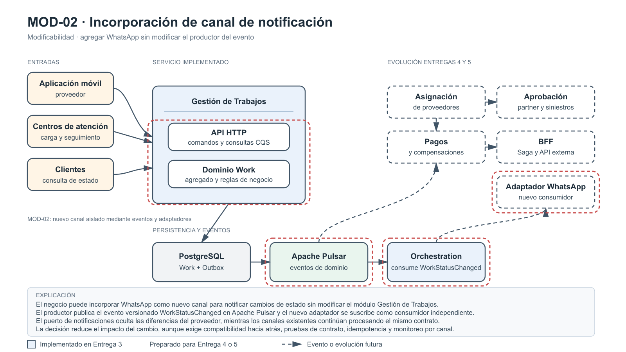
Incorporación de canal de notificación
Escenario # | MOD-02: Incorporación de canal de notificación
Fuente | Equipo de producto y operaciones.
Estímulo | Se incorpora WhatsApp como nuevo canal para notificar cambios en los trabajos.
Ambiente | Evolución normal del sistema en producción, con los canales actuales funcionando.
Artefacto | Evento WorkStatusChanged, puerto de notificaciones, adaptador de WhatsApp y consumidores.
Respuesta | El nuevo canal consume eventos y envía notificaciones sin modificar Gestión de Trabajos ni los consumidores existentes.
Medida de la respuesta | 0 cambios en el productor del evento. Despliegue del adaptador en menos de un sprint y ausencia de regresiones en canales actuales.
Decisiones Arquitecturales | Punto de sensibilidad | Tradeoff | Riesgo
Publisher-Subscriber; puerto común de notificación; adaptador independiente; eventos compatibles hacia atrás; desacoplamiento del cambio de estado; pruebas de contrato. | Estabilidad del evento, compatibilidad hacia atrás, límites de la API de WhatsApp y configuración de consumidores. | Aumenta la gobernanza de contratos y la observabilidad, pero permite incorporar canales sin modificar el núcleo del negocio. | Evento incompatible o envío duplicado. Se mitiga con versionamiento, pruebas de contrato, idempotencia y reintentos controlados.
Justificación | Un nuevo canal no debe acoplarse al módulo principal. Publicar el cambio como evento permite que WhatsApp, correo y SMS evolucionen como consumidores independientes.

Diagrama de arquitectura

09 MOD
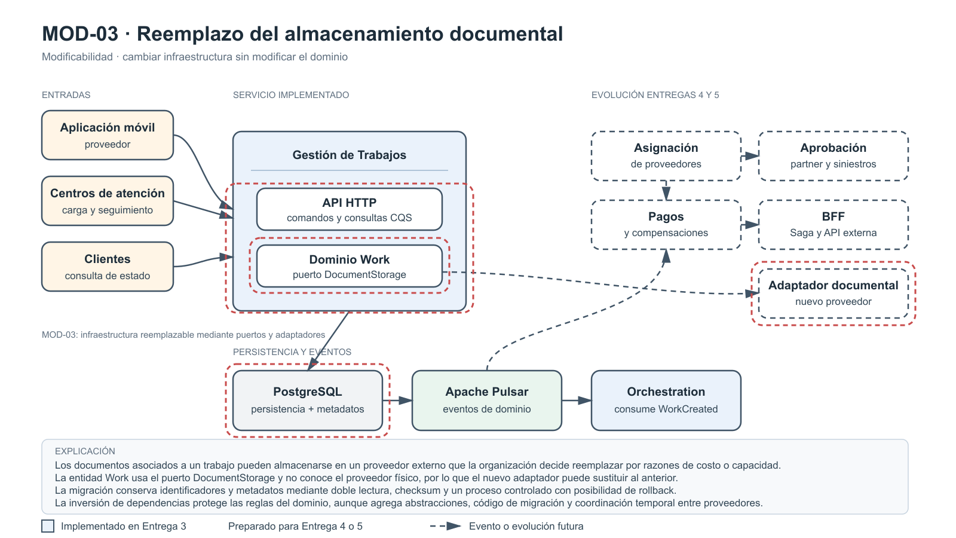
Reemplazo del almacenamiento documental
Escenario # | MOD-03: Reemplazo del almacenamiento documental
Fuente | Equipo de arquitectura e infraestructura.
Estímulo | Se reemplaza el proveedor donde se almacenan fotografías, facturas y soportes asociados a los trabajos.
Ambiente | Desarrollo y migración controlada hacia el nuevo proveedor.
Artefacto | Entidad Work, puerto de almacenamiento documental, adaptadores y proceso de migración.
Respuesta | Se reemplaza únicamente el adaptador. La entidad, las reglas del dominio y los casos de uso no cambian. Los documentos conservan identificación y metadatos.
Medida de la respuesta | 0 cambios en la capa de dominio. Reemplazo en máximo un sprint y 100% de documentos migrados validados mediante checksum.
Decisiones Arquitecturales | Punto de sensibilidad | Tradeoff | Riesgo
Inversión de dependencias; puerto DocumentStorage; adaptadores intercambiables; separación de metadatos; doble lectura; checksum y rollback. | Contrato del puerto, compatibilidad de metadatos, tamaño de archivos, estrategia de migración y disponibilidad de ambos proveedores. | La abstracción y la migración agregan código y costo operativo temporal, pero protegen al dominio de cambios tecnológicos. | Pérdida, corrupción o duplicación durante la migración. Se mitiga con checksum, migración por lotes, auditoría, doble lectura y rollback.
Justificación | El almacenamiento documental es infraestructura, no una regla del negocio. Los puertos y adaptadores permiten cambiar de proveedor sin modificar las capacidades centrales del servicio.

Diagrama de arquitectura

